Hoja1
Id. Prueba | Módulo / Componente | Nombre de la prueba | Actividad(es) | Observaciones | Estado Falla / Pasa | Fecha de la ejecución (DD/MM/AAAA) | Ejecutado por | Duración del curso | Comentarios | Evidencias
1 | Modulo de ingreso | campos obligatorios y mensajes | *En el ingreso debe permitirme digitar el usuario , contraseña, codigo de doble factor. *Debe permitirme ingresar, y llevar a la pagina de inicio donde mostrara el home de intranet. *Si el usuario no existe debe mostrar una alerta. | Permite ingresar por medio de la cuenta de Office del usuario, en caso de no tener permisos, arroja una alerta en pantalla para solicitar acceso al dueño del portal | PASA |  | Oscar Ojeda | 1 Hora | se evidencia mensajes, y la obligatoriedad de los campos
2 | Home | Acceso correcto a la información del sitio | *Realizamos navegacion inicial dentro del portal https://terpelcol.sharepoint.com/sites/co-intranet, confirmamos que le Site tiene un Header, body y footer dividido en 9 secciones | los menus de navegacion funcionan con noramalidad, mostrando la información correspondiente a los negocios | PASA |  | Oscar Ojeda | 1 Hora | Tiene una navegacion fluida.
3 | Modulo Noticias | Visualización de noticias | *Accedemos al Home de la intranet. *ingresamos en cada una de las noticias que muestra el home de intranet. *confirmamos el buen funcionamiento y lectura de la informaciòn de cada noticia | El modulo permite interaccion bidireccional por parte del usuario, empleados con acceso y el administrador del contenido | PASA |  | Oscar Ojeda | 1 Hora
4 | Modulo Inficadores economicos | Modificaciòn y visualizaciòn de indicadores economicos | *Accedemos al home de intranet, *Evideciamos contenido de indicadores economicos al dia actual. *Accedemos al listado en sharepoint dentro del contenido del sitio y modificamos la informaciòn con el TRM, UVR y WTI del dìa | El modulo permite realizar un CRUD de los indicadores y sus valores | PASA |  | Oscar Ojeda | 1 Hora | Se realiza actualizacion manual.
5 | Modulo Ocio | Visualizacion de contenido de Ocio dentro del Home | *Accedemos al home de intranet. *Evidenciamos iconos de Deportes, Juegos, Noticias de interes, Literatura, Cultura y arte. *Acceemos a cada uno de los enlaces disponibles | El modulo tiene embebido 3 componentes,los otros 2 redirigen a un enlace externo seguro, comprobado por seguridad informatica | PASA |  | Oscar Ojeda | 1 Hora | Facil navegaciòn y lectura.
6 | Modulo Cumpleaños | Funcionamiento modulo cumpleaños | *Accedemos al Home de la intranet. *Visualizamos los cumpleaños del dìa de hoy. *accedemos a la opciòn para visualizar todos los cumpleaños del mes. *Realizamos comparaciòn con el AD y confirmamos su correcto funcionamiento. *Utilizamos los botones de felicitacion, mensaje e informacion del usuario para contactarlo. | La interaccciòn con los usuarios es comoda e intuitiva, permite realizar la comunicaciòn de forma facil y comoda. | PASA |  | Oscar Ojeda | 1 Hora |  | 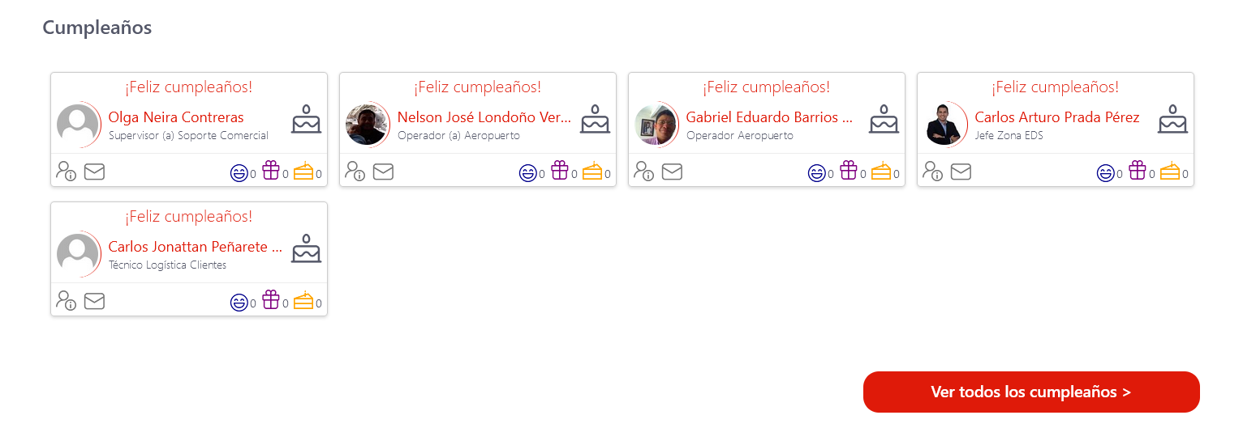
7 | Market Place App | Funcionamiento modulo de consumo de aplicaciones frecuentes | *Accedemos al Home de la intranet. * Evidenciamos seccion de applicaciones (Market Place). *Accedemos al modulo para visualizar todas las aplicaciones disponibles

